Matriks
Koordinat Titik Asal |  |  |  |  | Perhitungan Koordinat Titik Hasil
https://www.geogebra.org/classic |  |  |  |  | Titik A' |  |  | mat.trans.4 |  |  |  | mat.trans.3 |  |  |  | mat.trans.2 |  |  |  | mat.trans.1 |  |  |  | Titik B' |  |  | mat.trans.4 |  |  |  | mat.trans.3 |  |  |  | mat.trans.2 |  |  |  | mat.trans.1
 |  |  |  | 8 | A'x |  | 1 | 0 | -5 |  | 0 | -1 | 0 |  | 2 | 0 | 0 |  | 1 | 0 | 5 |  | 8 | B'x |  | 1 | 0 | -5 |  | 0 | -1 | 0 |  | 2 | 0 | 0 |  | 1 | 0 | 5 |  | 12
Titik A | = | (8,5) | = | 5 | A'y | = | 0 | 1 | -8 | x | 1 | 0 | 0 | x | 0 | 1 | 0 | x | 0 | 1 | 8 | x | 5 | B'y | = | 0 | 1 | -8 | x | 1 | 0 | 0 | x | 0 | 1 | 0 | x | 0 | 1 | 8 | x | 5
 |  |  |  | 1 | 1 |  | 0 | 0 | 1 |  | 0 | 0 | 1 |  | 0 | 0 | 1 |  | 0 | 0 | 1 |  | 1 | 1 |  | 0 | 0 | 1 |  | 0 | 0 | 1 |  | 0 | 0 | 1 |  | 0 | 0 | 1 |  | 1

 |  |  |  | 12 | A'x |  | 0 | -1 | 0 |  | 2 | 0 | 0 |  | 1 | 0 | 5 |  | 3 |  |  |  |  | B'x |  | 0 | -1 | 0 |  | 2 | 0 | 0 |  | 1 | 0 | 5 |  | 7
Titik B | = | (12,5) | = | 5 | A'y | = | 1 | 0 | 0 | x | 0 | 1 | 0 | x | 0 | 1 | 8 | x | -3 |  |  |  |  | B'y | = | 1 | 0 | 0 | x | 0 | 1 | 0 | x | 0 | 1 | 8 | x | -3
 |  |  |  | 1 | 1 |  | 0 | 0 | 1 |  | 0 | 0 | 1 |  | 0 | 0 | 1 |  | 1 |  |  |  |  | 1 |  | 0 | 0 | 1 |  | 0 | 0 | 1 |  | 0 | 0 | 1 |  | 1

 |  |  |  | 12 | A'x |  | 2 | 0 | 0 |  | 1 | 0 | 5 |  | 3 |  |  |  |  |  |  |  |  | B'x |  | 2 | 0 | 0 |  | 1 | 0 | 5 |  | 3
Titik C | = | (12,12) | = | 12 | A'y | = | 0 | 1 | 0 | x | 0 | 1 | 8 | x | 3 |  |  |  |  |  |  |  |  | B'y | = | 0 | 1 | 0 | x | 0 | 1 | 8 | x | 7
 |  |  |  | 1 | 1 |  | 0 | 0 | 1 |  | 0 | 0 | 1 |  | 1 |  |  |  |  |  |  |  |  | 1 |  | 0 | 0 | 1 |  | 0 | 0 | 1 |  | 1

 |  |  |  | 8 | A'x |  | 1 | 0 | 5 |  | 6 |  |  |  |  |  |  |  |  |  |  |  |  | B'x |  | 1 | 0 | 5 |  | 6
Titik D | = | (8,12) | = | 12 | A'y | = | 0 | 1 | 8 | x | 3 |  |  |  |  |  |  |  |  |  |  |  |  | B'y | = | 0 | 1 | 8 | x | 7
 |  |  |  | 1 | 1 |  | 0 | 0 | 1 |  | 1 |  |  |  |  |  |  |  |  |  |  |  |  | 1 |  | 0 | 0 | 1 |  | 1

 |  |  |  |  | A'x |  | 11 |  |  |  |  |  |  |  |  |  |  |  |  |  |  |  |  | B'x |  | 11
 |  |  |  |  | A'y | = | 11 |  |  |  |  |  |  |  |  |  |  |  |  |  |  |  |  | B'y | = | 15
 |  |  |  |  | 1 |  | 1 |  |  |  |  |  |  |  |  |  |  |  |  |  |  |  |  | 1 |  | 1

 |  |  |  |  | Titik C' |  |  | mat.trans.4 |  |  |  | mat.trans.3 |  |  |  | mat.trans.2 |  |  |  | mat.trans.1 |  |  |  | Titik D' |  |  | mat.trans.4 |  |  |  | mat.trans.3 |  |  |  | mat.trans.2 |  |  |  | mat.trans.1
 |  |  |  |  | C'x |  | 1 | 0 | -5 |  | 0 | -1 | 0 |  | 2 | 0 | 0 |  | 1 | 0 | 5 |  | 12 | D'x |  | 1 | 0 | -5 |  | 0 | -1 | 0 |  | 2 | 0 | 0 |  | 1 | 0 | 5 |  | 8
 |  |  |  |  | C'y | = | 0 | 1 | -8 | x | 1 | 0 | 0 | x | 0 | 1 | 0 | x | 0 | 1 | 8 | x | 12 | D'y | = | 0 | 1 | -8 | x | 1 | 0 | 0 | x | 0 | 1 | 0 | x | 0 | 1 | 8 | x | 12
 |  |  |  |  | 1 |  | 0 | 0 | 1 |  | 0 | 0 | 1 |  | 0 | 0 | 1 |  | 0 | 0 | 1 |  | 1 | 1 |  | 0 | 0 | 1 |  | 0 | 0 | 1 |  | 0 | 0 | 1 |  | 0 | 0 | 1 |  | 1

 |  |  |  |  | C'x |  | 0 | -1 | 0 |  | 2 | 0 | 0 |  | 1 | 0 | 5 |  | 7 |  |  |  |  | D'x |  | 0 | -1 | 0 |  | 2 | 0 | 0 |  | 1 | 0 | 5 |  | 3
 |  |  |  |  | C'y | = | 1 | 0 | 0 | x | 0 | 1 | 0 | x | 0 | 1 | 8 | x | 4 |  |  |  |  | D'y | = | 1 | 0 | 0 | x | 0 | 1 | 0 | x | 0 | 1 | 8 | x | 4
 |  |  |  |  | 1 |  | 0 | 0 | 1 |  | 0 | 0 | 1 |  | 0 | 0 | 1 |  | 1 |  |  |  |  | 1 |  | 0 | 0 | 1 |  | 0 | 0 | 1 |  | 0 | 0 | 1 |  | 1

 |  |  |  |  | C'x |  | 2 | 0 | 0 |  | 1 | 0 | 5 |  | -4 |  |  |  |  |  |  |  |  | D'x |  | 2 | 0 | 0 |  | 1 | 0 | 5 |  | -4
 |  |  |  |  | C'y | = | 0 | 1 | 0 | x | 0 | 1 | 8 | x | 7 |  |  |  |  |  |  |  |  | D'y | = | 0 | 1 | 0 | x | 0 | 1 | 8 | x | 3
 |  |  |  |  | 1 |  | 0 | 0 | 1 |  | 0 | 0 | 1 |  | 1 |  |  |  |  |  |  |  |  | 1 |  | 0 | 0 | 1 |  | 0 | 0 | 1 |  | 1

 |  |  |  |  | C'x |  | 1 | 0 | 5 |  | -8 |  |  |  |  |  |  |  |  |  |  |  |  | D'x |  | 1 | 0 | 5 |  | -8
 |  |  |  |  | C'y | = | 0 | 1 | 8 | x | 7 |  |  |  |  |  |  |  |  |  |  |  |  | D'y | = | 0 | 1 | 8 | x | 3
 |  |  |  |  | 1 |  | 0 | 0 | 1 |  | 1 |  |  |  |  |  |  |  |  |  |  |  |  | 1 |  | 0 | 0 | 1 |  | 1

 |  |  |  |  | C'x |  | -3 |  |  |  |  |  |  |  |  |  |  |  |  |  |  |  |  | D'x |  | -3
 |  |  |  |  | C'y | = | 15 |  |  |  |  |  |  |  |  |  |  |  |  |  |  |  |  | D'y | = | 11
 |  |  |  |  | 1 |  | 1 |  |  |  |  |  |  |  |  |  |  |  |  |  |  |  |  | 1 |  | 1
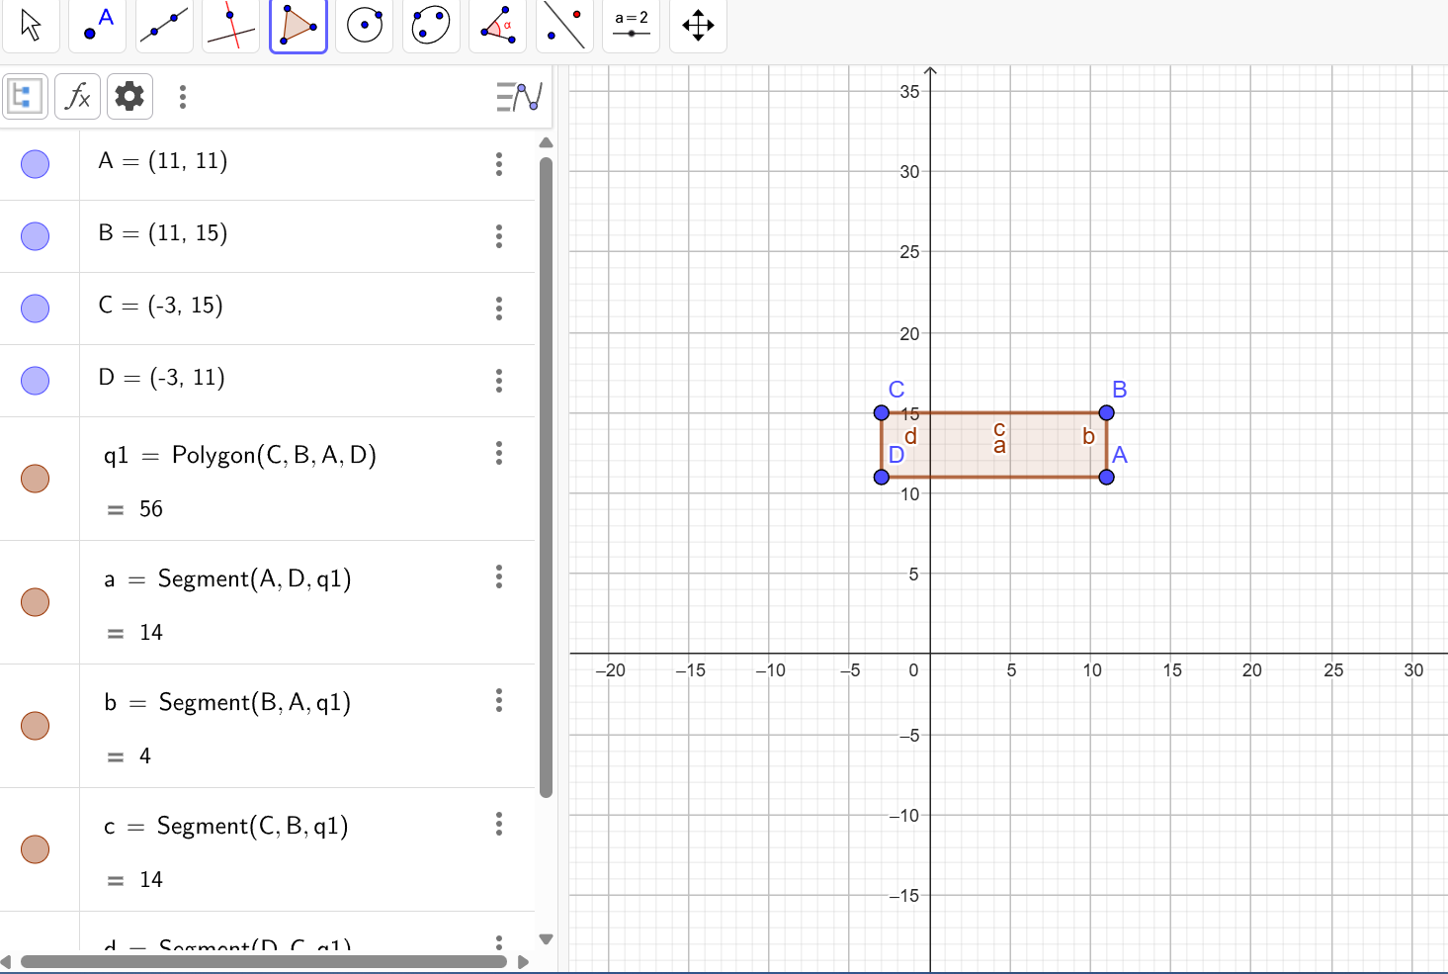
 |  |  |  |  | hasil geogebra

